PAC图表说明
PAC-Test v2.1 实验结果图示说明与现象分析
图表 | 横轴含义 | 纵轴含义 | 测试指标与专业术语解释 | 实验现象 | 初步结论
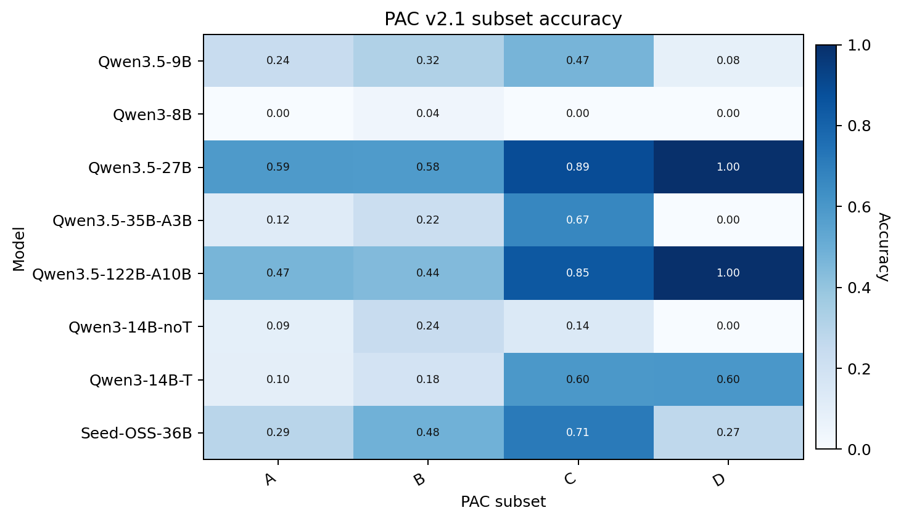 | PAC 子实验：PAC-A、PAC-B、PAC-C、PAC-D v2.1，分别对应位置效应、干扰密度、实体绑定容量和多跳假链追踪。 | 模型名称，按实验中使用的模型顺序排列。 | 颜色表示子实验准确率，数值越高代表模型在该类复杂长上下文条件下越稳定。 | PAC-C 和 PAC-D 更能拉开强模型与弱模型差距；Qwen3.5-27B、Qwen3.5-122B-A10B 在多数子实验中保持较高水平，Qwen3-8B 在复杂绑定任务中明显较低。 | PAC-Test 相比普通检索任务具有更强区分度，能够揭示复杂上下文中的绑定保持与干扰过滤能力差异。
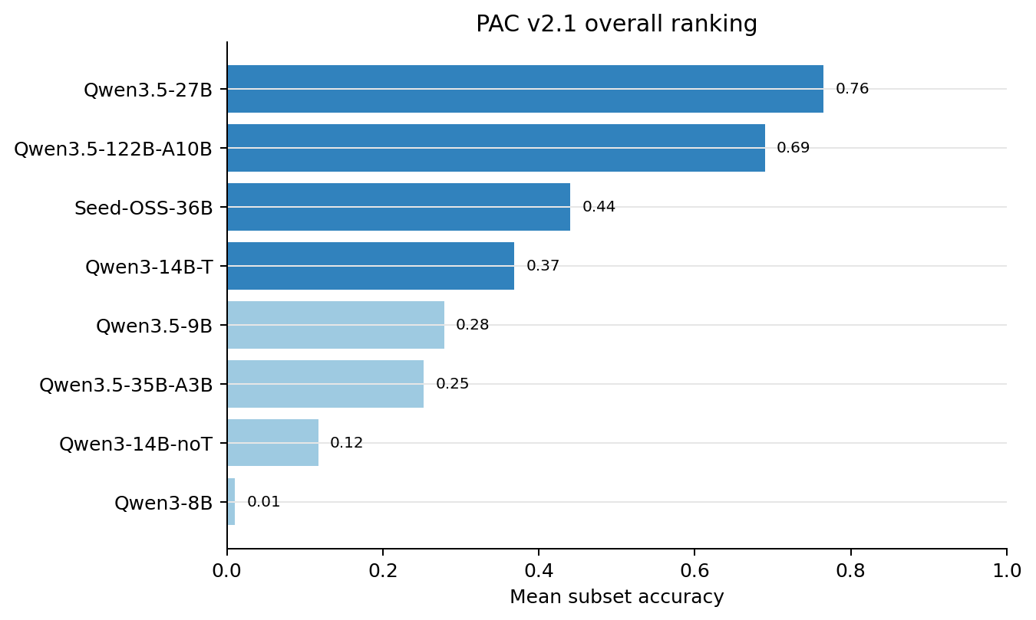 | PAC-A/B/C/D 四个子实验准确率的平均值。 | 模型名称，按综合表现从低到高排序。 | 综合均分用于概括模型在高干扰、绑定和多跳条件下的总体稳定性。 | Qwen3.5-27B 和 Qwen3.5-122B-A10B 综合表现居前；Qwen3-8B 和 Qwen3-14B-noT 明显偏低，说明强干扰条件下模型差异被放大。 | 模型规模或架构优势主要体现在复杂上下文中的关系保持能力，而不是简单检索任务上的领先。
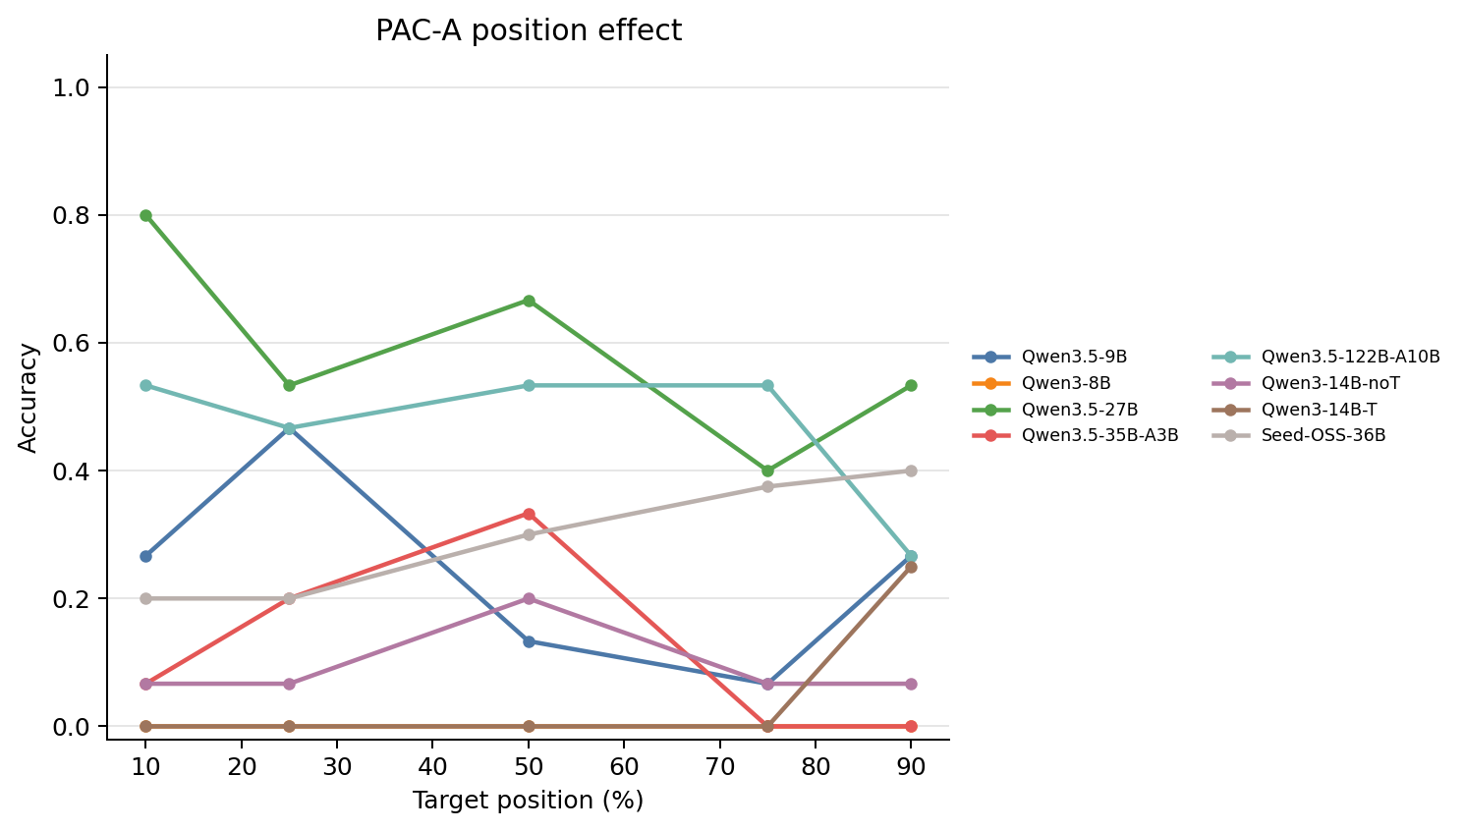 | 目标事实在 32K 上下文中的相对位置：10%、25%、50%、75%、90%。 | 不同模型在对应位置条件下的准确率。 | PAC-A 在固定高相似干扰强度下改变目标事实位置，用于观察位置衰减和中间位置稳定性。 | 高相似干扰下，不同模型对位置变化的敏感性明显不同；部分模型在中后部位置出现下降或波动。 | 位置效应在低干扰公开检索任务中不明显，但在高相似干扰下会被放大，支持将位置与干扰因素联合分析。
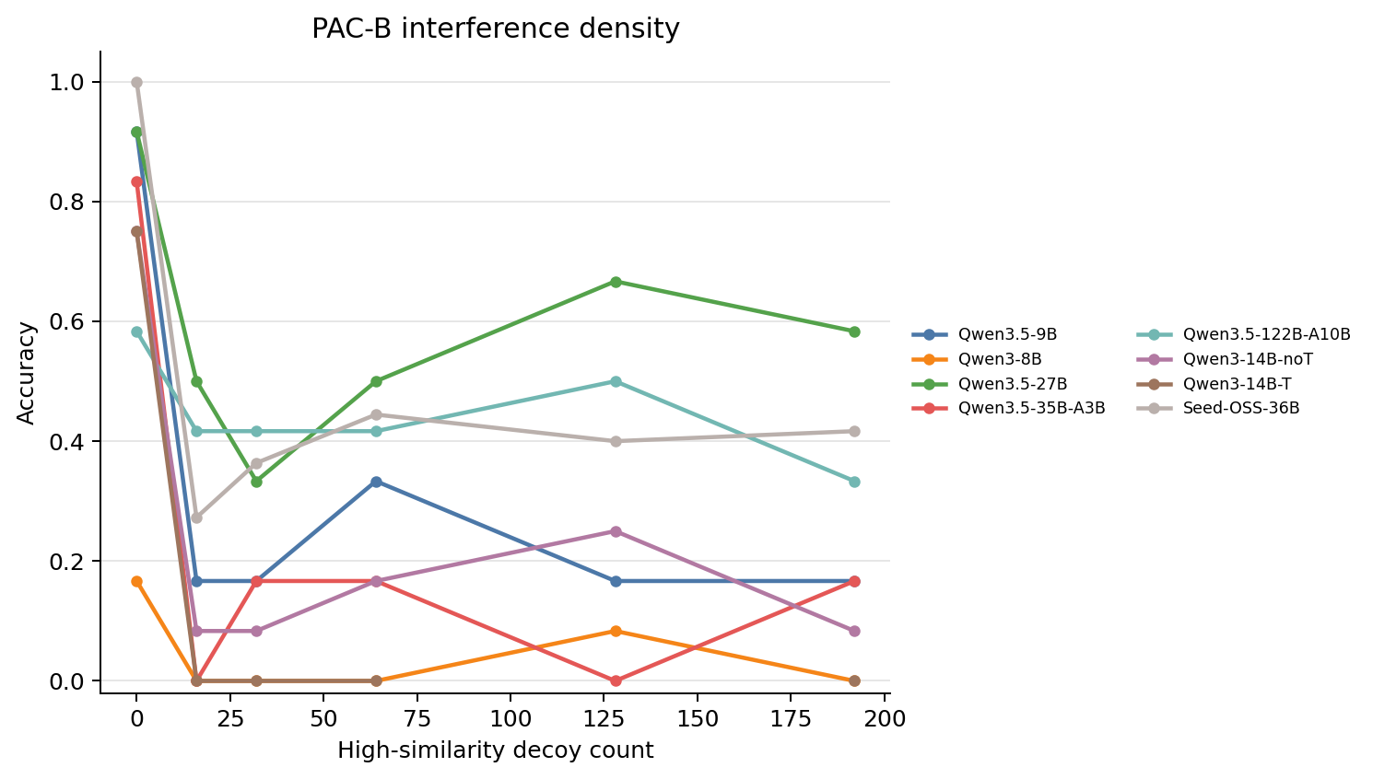 | 高相似干扰项数量，包括 0、16、32、64、128、192。 | 对应干扰强度下的模型准确率。 | PAC-B 固定目标位置，逐步增加干扰密度，用于估计模型的抗干扰阈值和下降斜率。 | 随着干扰密度升高，弱模型更容易出现干扰捕获或部分绑定错误；强模型下降更缓慢。 | 高相似干扰是暴露长上下文记忆衰减和模型差异的关键压力源。
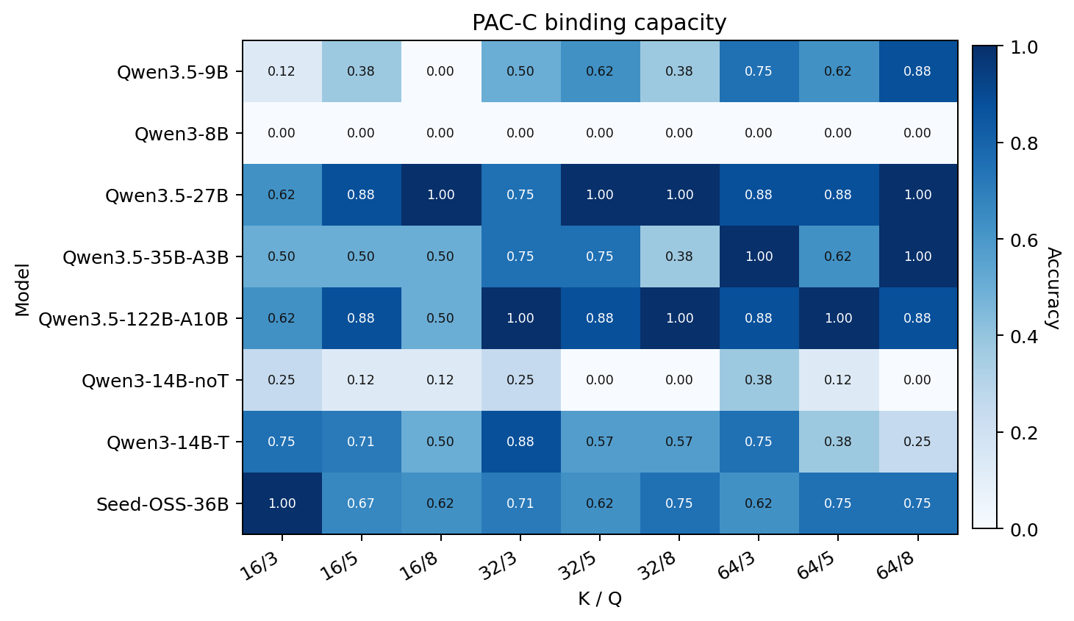 | K/Q 条件：K 表示上下文中的实体记录数，Q 表示一次查询的实体数量。 | 模型名称。 | 准确率衡量模型能否同时保持多个实体-属性-值绑定关系。 | Qwen3.5-27B 与 Qwen3.5-122B-A10B 在多实体绑定任务中表现稳定；小模型在 K 和 Q 增加时更容易出现绑定混淆。 | 实体绑定容量是区分模型长上下文记忆稳定性的核心指标之一。
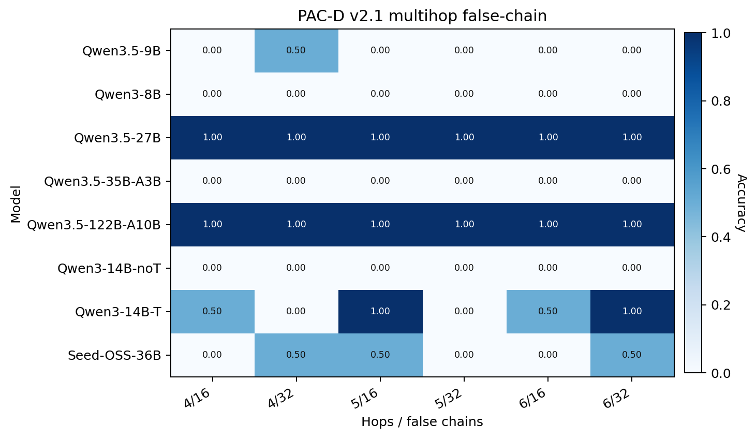 | hop 数与假链数量组合，例如 4/16 表示 4 跳真实链和 16 条假链干扰。 | 模型名称。 | 准确率衡量模型能否沿真实链完成多跳追踪并拒绝假链。 | 强模型在 PAC-D v2.1 中明显更稳定；部分模型虽然能抽取局部字段，但难以同时维持链路、验证信息和最终答案绑定。 | 多跳假链任务显示，长上下文失效不仅是检索失败，更常表现为链路追踪和中间状态绑定断裂。
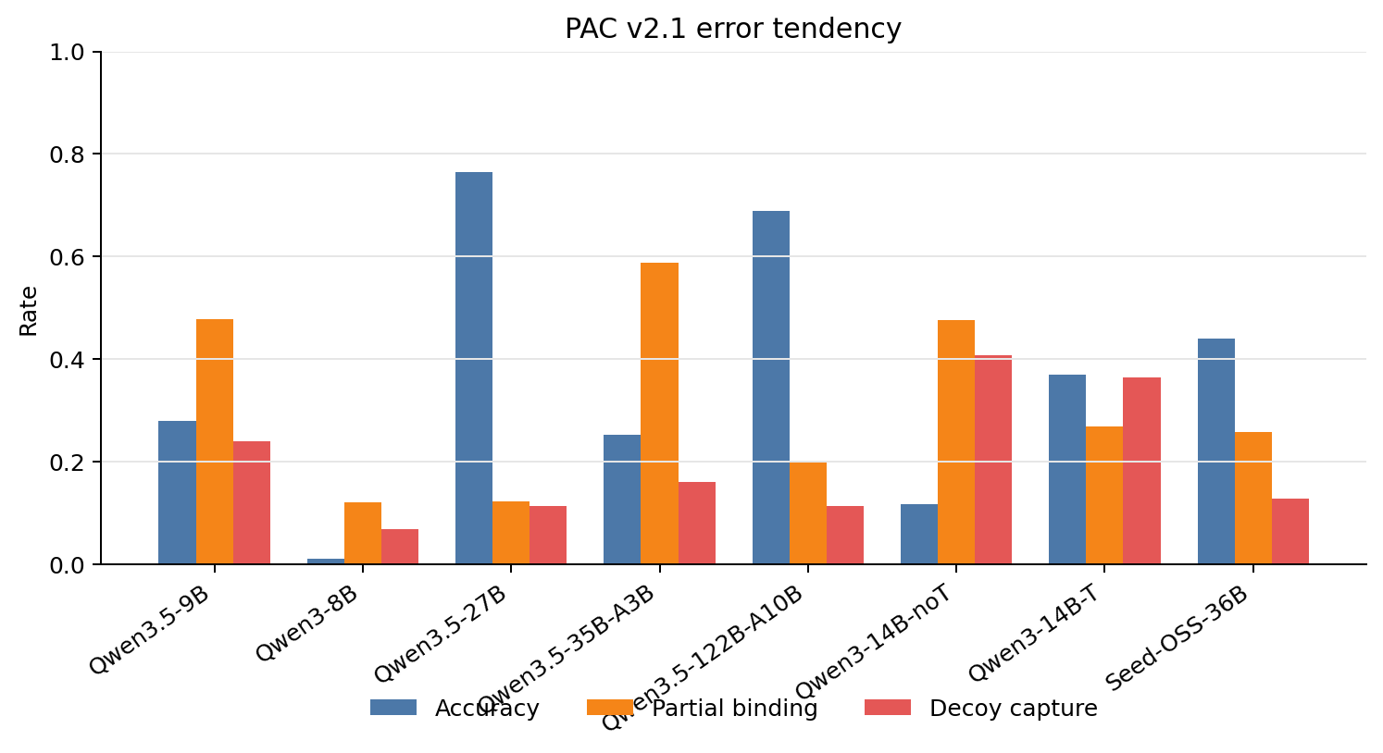 | 模型名称。 | 准确率、部分绑定错误率和干扰捕获率。 | partial binding 表示只保持部分字段或部分关系，decoy capture 表示模型被高相似干扰项吸引。 | 弱模型的干扰捕获和部分绑定错误更突出，说明错误主要来自相似实体与属性之间的绑定竞争。 | PAC-Test 能进一步定位错误来源，为解释长上下文记忆衰减提供比单一准确率更细的归因信号。

